Sheet1
 |  |  |  |  |  |  |  |  |  |  |  | Странные схемы глушилки
 |  |  |  |  |  |  |  |  |  |  |  | https://market-444.ru/article/details/glushilka-wifi-svoimi-rukami
 |  |  |  |  |  |  |  |  |  |  |  | https://podavitel.ru/glushilka-wi-fi-svoimi-rukami.html
 |  |  |  |  |  |  |  |  |  |  |  | https://habr.com/ru/articles/356868/

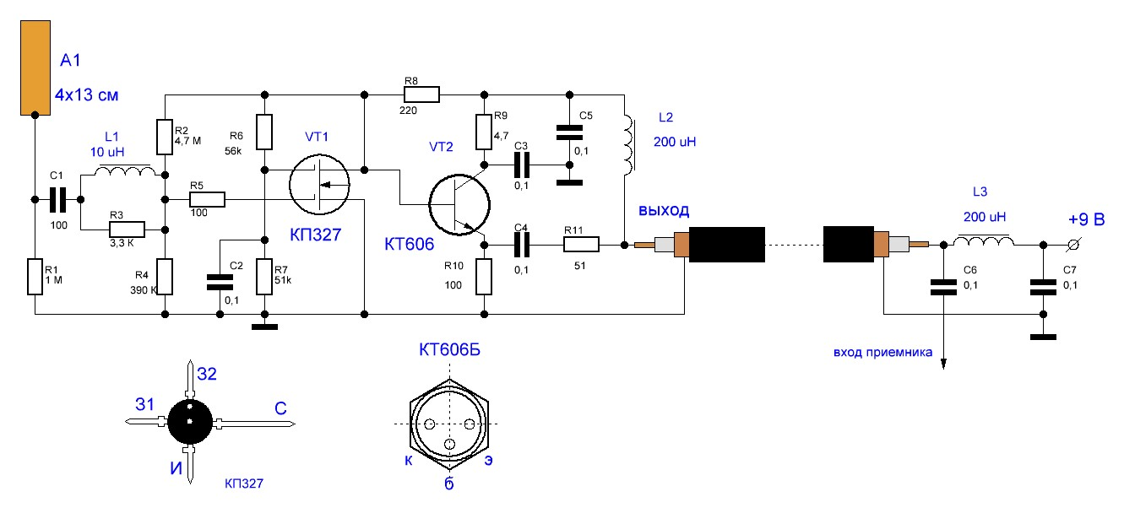
 |  |  |  |  |  |  |  |  |  |  |  |  |  | f=700/(R*C) |  | R - сопротивление резисторов, которые стоят внутри, в кОм
Как подключить антенну: |  |  |  |  |  | В EasyEDA для SMD-конденсаторов использовать multulayer ceramic capacitor |  |  |  |  |  |  |  |  |  | С - в мкФ, способность конденсатора.
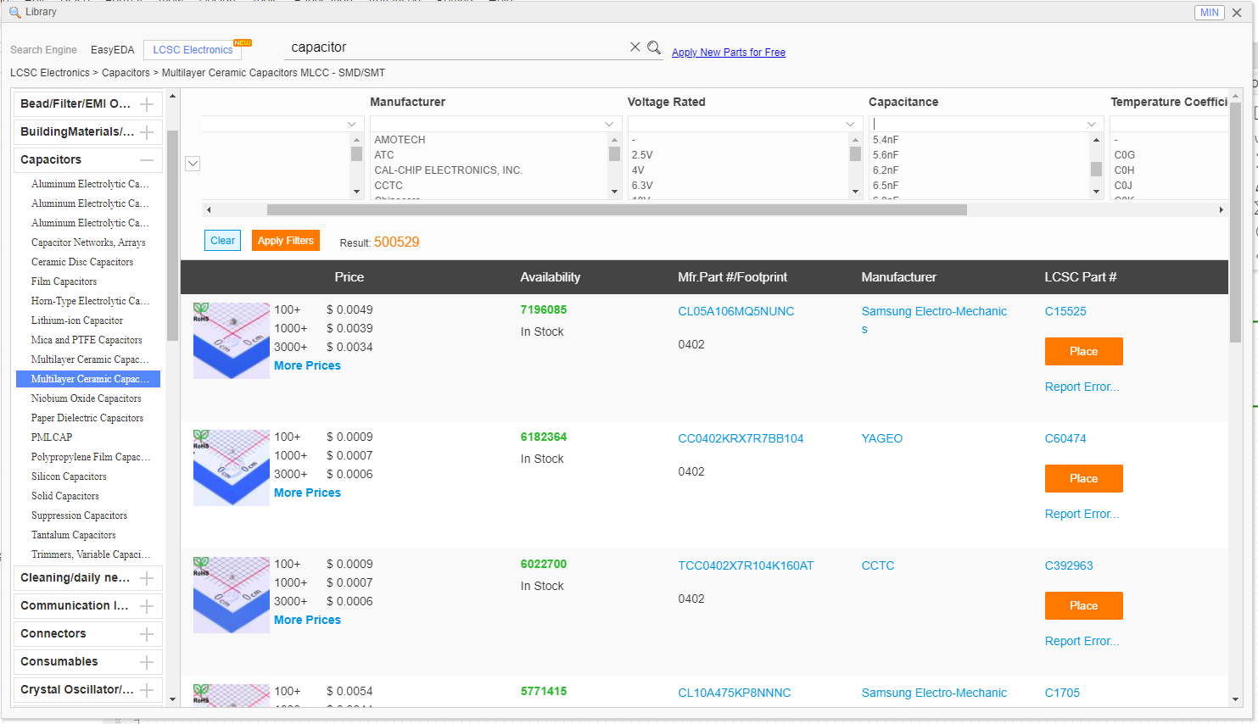
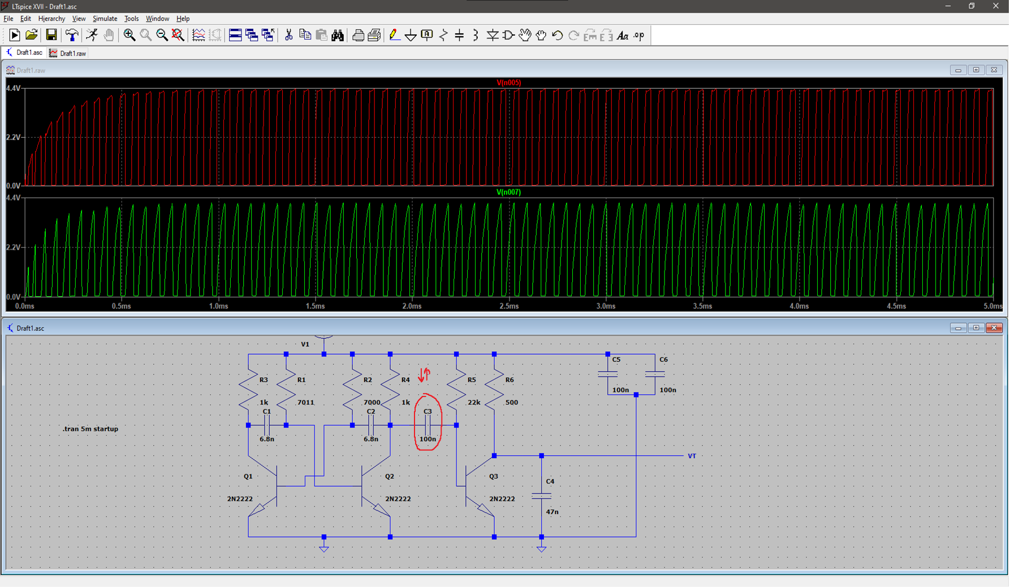
 |  |  |  |  |  |  |  |  |  |  |  |  |  |  |  |  |  |  |  |  |  |  |  |  | Уменьшаем ёмкость на C3 - получаем более короткие волны большего напряжения
 |  |  |  |  |  |  |  |  |  |  |  |  |  |  |  |  |  |  |  |  |  |  |  |  | Важно! При этом частота не меняется. Получаются короткие пики и большое равнины

 |  |  |  |  |  |  |  |  |  |  |  |  |  |  |  |  |  |  |  |  |  |  | [ | 33 | ] | [33] | SMA-KWE902 | [Электронный ресурс]. – Электронные данные. – | jlcpcb.com/partdetail/Dreamlnk-SMAKWE902/C914554 | . – Дата доступа: 16.03.2024 | SMA-KWE902 [Электронный ресурс]. – Электронные данные. – jlcpcb.com/partdetail/Dreamlnk-SMAKWE902/C914554. – Дата доступа: 16.03.2024
 |  |  |  |  |  |  |  |  |  |  |  |  |  |  |  |  |  |  |  |  |  |  | [ | 34 | ] | [34] | MMBT2222A | [Электронный ресурс]. – Электронные данные. – | jlcpcb.com/partdetail/Hongjiacheng-MMBT2222A/C7420351 | . – Дата доступа: 16.03.2024 | MMBT2222A [Электронный ресурс]. – Электронные данные. – jlcpcb.com/partdetail/Hongjiacheng-MMBT2222A/C7420351. – Дата доступа: 16.03.2024
 |  |  |  |  |  |  |  |  |  |  |  |  |  |  |  |  |  |  |  |  |  |  | [ | 35 | ] | [35] | AS05W2J0151T5E | [Электронный ресурс]. – Электронные данные. – | jlcpcb.com/partdetail/584956-AS05W2J0151T5E/C560494 | . – Дата доступа: 16.03.2024 | AS05W2J0151T5E [Электронный ресурс]. – Электронные данные. – jlcpcb.com/partdetail/584956-AS05W2J0151T5E/C560494. – Дата доступа: 16.03.2024
 |  |  |  |  |  |  |  |  |  |  |  |  |  |  |  |  |  |  |  |  |  |  | [ | 36 | ] | [36] | C1206X103K501T | [Электронный ресурс]. – Электронные данные. – | jlcpcb.com/partdetail/107237-C1206X103K501T/C106022 | . – Дата доступа: 16.03.2024 | C1206X103K501T [Электронный ресурс]. – Электронные данные. – jlcpcb.com/partdetail/107237-C1206X103K501T/C106022. – Дата доступа: 16.03.2024
 |  |  |  |  |  |  |  |  |  |  |  |  |  |  |  |  |  |  |  |  |  |  | [ | 37 | ] | [37] | FP18X473K500PBG | [Электронный ресурс]. – Электронные данные. – | jlcpcb.com/partdetail/543446-FP18X473K500PBG/C525319 | . – Дата доступа: 16.03.2024 | FP18X473K500PBG [Электронный ресурс]. – Электронные данные. – jlcpcb.com/partdetail/543446-FP18X473K500PBG/C525319. – Дата доступа: 16.03.2024
 |  |  |  |  |  |  |  |  |  |  |  |  |  |  |  |  |  |  |  |  |  |  | [ | 38 | ] | [38] | 1206B104K250CT | [Электронный ресурс]. – Электронные данные. – | jlcpcb.com/partdetail/Walsin_TechCorp-1206B104K250CT/C396778 | . – Дата доступа: 16.03.2024 | 1206B104K250CT [Электронный ресурс]. – Электронные данные. – jlcpcb.com/partdetail/Walsin_TechCorp-1206B104K250CT/C396778. – Дата доступа: 16.03.2024
 |  |  |  |  |  |  |  |  |  |  |  |  |  |  |  |  |  |  |  |  |  |  | [ | 39 | ] | [39] | 25121WJ0101T4E | [Электронный ресурс]. – Электронные данные. – | jlcpcb.com/partdetail/15939-25121WJ0101T4E/C15262 | . – Дата доступа: 16.03.2024 | 25121WJ0101T4E [Электронный ресурс]. – Электронные данные. – jlcpcb.com/partdetail/15939-25121WJ0101T4E/C15262. – Дата доступа: 16.03.2024
 |  |  |  |  |  |  |  |  |  |  |  |  |  |  |  |  |  |  |  |  |  |  | [ | 40 | ] | [40] | RK73B2ATTD223J | [Электронный ресурс]. – Электронные данные. – | jlcpcb.com/partdetail/Koa_SpeerElec-RK73B2ATTD223J/C316792 | . – Дата доступа: 16.03.2024 | RK73B2ATTD223J [Электронный ресурс]. – Электронные данные. – jlcpcb.com/partdetail/Koa_SpeerElec-RK73B2ATTD223J/C316792. – Дата доступа: 16.03.2024
 |  |  |  |  |  |  |  |  |  |  |  |  |  |  |  |  |  |  |  |  |  |  | [ | 41 | ] | [41] | 3362X-1-102LF | [Электронный ресурс]. – Электронные данные. – | jlcpcb.com/partdetail/Bourns-3362X_1102LF/C123857 | . – Дата доступа: 16.03.2024 | 3362X-1-102LF [Электронный ресурс]. – Электронные данные. – jlcpcb.com/partdetail/Bourns-3362X_1102LF/C123857. – Дата доступа: 16.03.2024
 |  |  |  |  |  |  |  |  |  |  |  |  |  |  |  |  |  |  |  |  |  |  | [ | 42 | ] | [42] | CGA3E2C0G2A101JT0Y0N | [Электронный ресурс]. – Электронные данные. – | jlcpcb.com/partdetail/Tdk-CGA3E2C0G2A101JT0Y0N/C342908 | . – Дата доступа: 16.03.2024 | CGA3E2C0G2A101JT0Y0N [Электронный ресурс]. – Электронные данные. – jlcpcb.com/partdetail/Tdk-CGA3E2C0G2A101JT0Y0N/C342908. – Дата доступа: 16.03.2024
 |  |  |  |  |  |  |  |  |  |  |  |  |  |  |  |  |  |  |  |  |  |  | [ | 43 | ] | [43] | 0603F334Z500NT | [Электронный ресурс]. – Электронные данные. – | jlcpcb.com/partdetail/521017-0603F334Z500NT/C507077 | . – Дата доступа: 16.03.2024 | 0603F334Z500NT [Электронный ресурс]. – Электронные данные. – jlcpcb.com/partdetail/521017-0603F334Z500NT/C507077. – Дата доступа: 16.03.2024
Книги: |  |  |  |  | Статьи: |  |  |  |  |  |  |  |  |  |  |  |  |  |  |  |  |  | [ | 44 | ] | [44] | YTS1C0033BBG01 | [Электронный ресурс]. – Электронные данные. – | jlcpcb.com/partdetail/Yiyuan-YTS1C0033BBG01/C5188566 | . – Дата доступа: 16.03.2024 | YTS1C0033BBG01 [Электронный ресурс]. – Электронные данные. – jlcpcb.com/partdetail/Yiyuan-YTS1C0033BBG01/C5188566. – Дата доступа: 16.03.2024
http://www.iqytechnicalcollege.com/EW%20102%20%20A%20Second%20Course%20in%20Electronic%20Warfare.pdf |  |  |  |  | Статья о влиянии шума на ofdm |  |  |  |  | https://core.ac.uk/download/pdf/232274856.pdf |  |  |  |  |  |  |  |  |  |  |  |  | [ | 45 | ] | [45] | 0201N1R5C250CT | [Электронный ресурс]. – Электронные данные. – | jlcpcb.com/partdetail/Walsin_TechCorp-0201N1R5C250CT/C424820 | . – Дата доступа: 16.03.2024 | 0201N1R5C250CT [Электронный ресурс]. – Электронные данные. – jlcpcb.com/partdetail/Walsin_TechCorp-0201N1R5C250CT/C424820. – Дата доступа: 16.03.2024
https://libeldoc.bsuir.by/bitstream/123456789/37278/1/Muravev_2019.pdf |  |  | (поиск по слову "шум") |  | шумы в wifi |  |  |  |  | https://overclockers.ru/blog/vovsir/show/50070/razbiraemsya-kak-rabotaet-wi-fi-pochemu-ne-nuzhen-moschnyj-router-i-chto-realno-vliyaet-na-rabotu-seti |  |  |  |  |  |  |  |  |  |  |  |  | [ | 46 | ] | [46] | WR20X1001FTL | [Электронный ресурс]. – Электронные данные. – | jlcpcb.com/partdetail/Walsin_TechCorp-WR20X1001FTL/C335021 | . – Дата доступа: 16.03.2024 | WR20X1001FTL [Электронный ресурс]. – Электронные данные. – jlcpcb.com/partdetail/Walsin_TechCorp-WR20X1001FTL/C335021. – Дата доступа: 16.03.2024
 |  |  |  |  |  |  |  |  |  |  |  |  |  |  |  |  |  |  |  |  |  |  | [ | 47 | ] | [47] | LM2940L-50-TN3-R | [Электронный ресурс]. – Электронные данные. – | jlcpcb.com/partdetail/utc_unisonic_tech-LM2940L_50_TN3R/C85225 | . – Дата доступа: 16.03.2024 | LM2940L-50-TN3-R [Электронный ресурс]. – Электронные данные. – jlcpcb.com/partdetail/utc_unisonic_tech-LM2940L_50_TN3R/C85225. – Дата доступа: 16.03.2024
 |  |  |  |  |  |  |  |  |  |  |  |  |  |  |  |  |  |  |  |  |  |  | [ | 48 | ] | [48] | YSGM232508 | [Электронный ресурс]. – Электронные данные. – | china.org.ru/product/62460852011 | . – Дата доступа: 16.03.2024 | YSGM232508 [Электронный ресурс]. – Электронные данные. – china.org.ru/product/62460852011. – Дата доступа: 16.03.2024
 |  |  |  |  |  |  |  |  |  |  |  |  |  |  |  |  |  |  |  |  |  |  | [ | 49 | ] | [49] | XL6009 Модуль DC-DC повышающий | [Электронный ресурс]. – Электронные данные. – | www.pcmount.by/preobrazovateli-napryazheniya/volt-converter-dc-dc-xl6009?i=13818%2C14861%2C14818 | . – Дата доступа: 16.03.2024 | XL6009 Модуль DC-DC повышающий [Электронный ресурс]. – Электронные данные. – www.pcmount.by/preobrazovateli-napryazheniya/volt-converter-dc-dc-xl6009?i=13818%2C14861%2C14818. – Дата доступа: 16.03.2024
 |  |  |  |  |  |  |  |  |  |  |  |  |  |  |  |  |  |  |  |  |  |  | [ | 50 | ] | [50] | HX-2S-JH20, контроллер заряда/разряда | [Электронный ресурс]. – Электронные данные. – | www.pcmount.by/moduli-kontrolya-zaryada-razryada/battery-bms-board-2s-li-ion-hx-2s-jh20 | . – Дата доступа: 16.03.2024 | HX-2S-JH20, контроллер заряда/разряда [Электронный ресурс]. – Электронные данные. – www.pcmount.by/moduli-kontrolya-zaryada-razryada/battery-bms-board-2s-li-ion-hx-2s-jh20. – Дата доступа: 16.03.2024
Идеи: |  |  |  |  |  |  |  |  |  |  |  |  |  |  |  |  |  |  |  |  |  |  | [ | 51 | ] | [51] | Аккумулятор Kijo 18650 | [Электронный ресурс]. – Электронные данные. – | 18650.by/katalog/akkumulyatornyie-batarei/akkumulyator-kijo-18650-li-ion-3-7-v-2-5-a-ch | . – Дата доступа: 16.03.2024 | Аккумулятор Kijo 18650 [Электронный ресурс]. – Электронные данные. – 18650.by/katalog/akkumulyatornyie-batarei/akkumulyator-kijo-18650-li-ion-3-7-v-2-5-a-ch. – Дата доступа: 16.03.2024
Проверить, сколько битов передаётся в MSDA/PPDU wifi |  | Например передаётся 8 бит за 192us. Значит нам надо минимум 8 раз пройти по спектру wifi за 192us |  |  |  |  |  |  |  |  |  |  |  |  |  |  |  |  |  |  |  |  | [ | 52 | ] | [52] |  | [Электронный ресурс]. – Электронные данные. – |  | . – Дата доступа: 16.03.2024 | [Электронный ресурс]. – Электронные данные. – . – Дата доступа: 16.03.2024
идея для улучшения: для каждого спектра wifi использовать 1 ГУН. Так для всех спектров получится большое кол-во генераторов, однако производительность будет лучше. |  |  |  |  |  |  |  |  |  |  |  |  |  |  |  |  |  |  |  |  |  |  | [ | 53 | ] | [53] |  | [Электронный ресурс]. – Электронные данные. – |  | . – Дата доступа: 16.03.2024 | [Электронный ресурс]. – Электронные данные. – . – Дата доступа: 16.03.2024

Компоненты которые стоят сейчас |  |  |  |  |  |  | Компоненты которые будут на плате от JLCPCB

Наименование | Ссылка |  |  |  |  |  | № | Наименование |  |  |  | Кодировка компонента |  |  | Ссылка |  |  |  |  |  | Комментарий | Цена (в $) |  |  |  | Цена (в бел. руб. по курсу 3.284)
Транзистор (дополнительный) | https://belchip.by/product/?selected_product=36951 |  |  |  |  |  | 1 | Антенна (SMA-Male) |  |  |  | L-KLS1-WIFI-2.4G-02-MR |  |  | www.belchip.by/product/?selected_product=39786 |  |  |  |  |  | На данный момент стоит она, разъём - SMA, малое усиление, может будет антенна под номером 3
Антенна (SMA-Male) | https://www.belchip.by/product/?selected_product=17702 |  |  |  |  |  | 2 | Разъём (SMA-Female) |  |  |  | SMA-KWE902 |  |  | jlcpcb.com/partdetail/Dreamlnk-SMAKWE902/C914554 |  |  |  |  |  | То же самое касается разъёма. Если буду менять антенну - сменю разъём на номер 4 | 0.7125 |  |  |  | 2.3398
Разъём (SMA-Female) | https://jlcpcb.com/partdetail/HjTech-HJSMA005/C1509228 |  |  |  |  |  | 3 | Антенна (RPSMA-Male) |  |  |  | 2.4G-JB-9DB-2 |  |  | www.chipdip.by/product0/8007170131
 |  |  |  |  |  |  | 4 | Разъём (RPSMA-Female) |  |  |  | SMA-KWE901 |  |  | jlcpcb.com/partdetail/Dreamlnk-SMAKWE901/C914553
 |  |  |  |  |  |  | 5 | Транзистор (SMD-эквивалент N2222A) |  |  |  | MMBT2222A |  |  | jlcpcb.com/partdetail/Hongjiacheng-MMBT2222A/C7420351 |  |  |  |  |  |  | 0.0113 |  |  |  | 0.0371
 |  |  |  |  |  |  | 6 | Резистор 150 (x2) |  |  |  | AS05W2J0151T5E |  |  | jlcpcb.com/partdetail/584956-AS05W2J0151T5E/C560494 |  |  |  |  |  |  | 0.0192 |  |  |  | 0.0631
 |  |  |  |  |  |  | 7 | Резистор 2.5к (x2) |  |  |  | AC1210JR-072K2L |  |  | jlcpcb.com/partdetail/Yageo-AC1210JR072K2L/C230435 |  |  |  |  |  | Повышение частоты
 |  |  |  |  |  |  | 8 | Конденсатор 10nF/0.01uF |  |  |  | C1206X103K501T |  |  | jlcpcb.com/partdetail/107237-C1206X103K501T/C106022 |  |  |  |  |  |  | 0.0197 |  |  |  | 0.0647
 |  |  |  |  |  |  | 9 | Конденсатор 47nF/0.047uF (x2) |  |  |  | FP18X473K500PBG |  |  | jlcpcb.com/partdetail/543446-FP18X473K500PBG/C525319 |  |  |  |  |  |  | 0.0078 |  |  |  | 0.0256
 |  |  |  |  |  |  | 10 | Конденсатор 100nF/0.1uF (x3) |  |  |  | 1206B104K250CT |  |  | jlcpcb.com/partdetail/Walsin_TechCorp-1206B104K250CT/C396778 |  |  |  |  |  |  | 0.0119 |  |  |  | 0.0391
 |  |  |  |  |  |  | 11 | Резистор 100 |  |  |  | 25121WJ0101T4E |  |  | jlcpcb.com/partdetail/15939-25121WJ0101T4E/C15262 |  |  |  |  |  |  | 0.0272 |  |  |  | 0.0893
 |  |  |  |  |  |  | 12 | Резистор 22к |  |  |  | RK73B2ATTD223J |  |  | jlcpcb.com/partdetail/Koa_SpeerElec-RK73B2ATTD223J/C316792 |  |  |  |  |  |  | 0.0053 |  |  |  | 0.0174
 |  |  |  |  |  |  | 13 | Варистор 1к (x2) |  |  |  | 3362X-1-102LF |  |  | jlcpcb.com/partdetail/Bourns-3362X_1102LF/C123857 |  |  |  |  |  |  | 0.2309 |  |  |  | 0.7583
 |  |  |  |  |  |  | 14 | Конденсатор 100pF |  |  |  | CGA3E2C0G2A101JT0Y0N |  |  | jlcpcb.com/partdetail/Tdk-CGA3E2C0G2A101JT0Y0N/C342908 |  |  |  |  |  |  | 0.0139 |  |  |  | 0.0456
Точно да | Отличие SMA от RPSMA (reverse polarity SMA) |  |  |  |  |  | 15 | Стабилизатор напряжения на 5V |  |  |  | 78L05 |  |  | jlcpcb.com/partdetail/323918-78L05/C347258 |  |  |  |  |  | входное напряжение минимальное - 7.5, при двух батареях будет 7,4
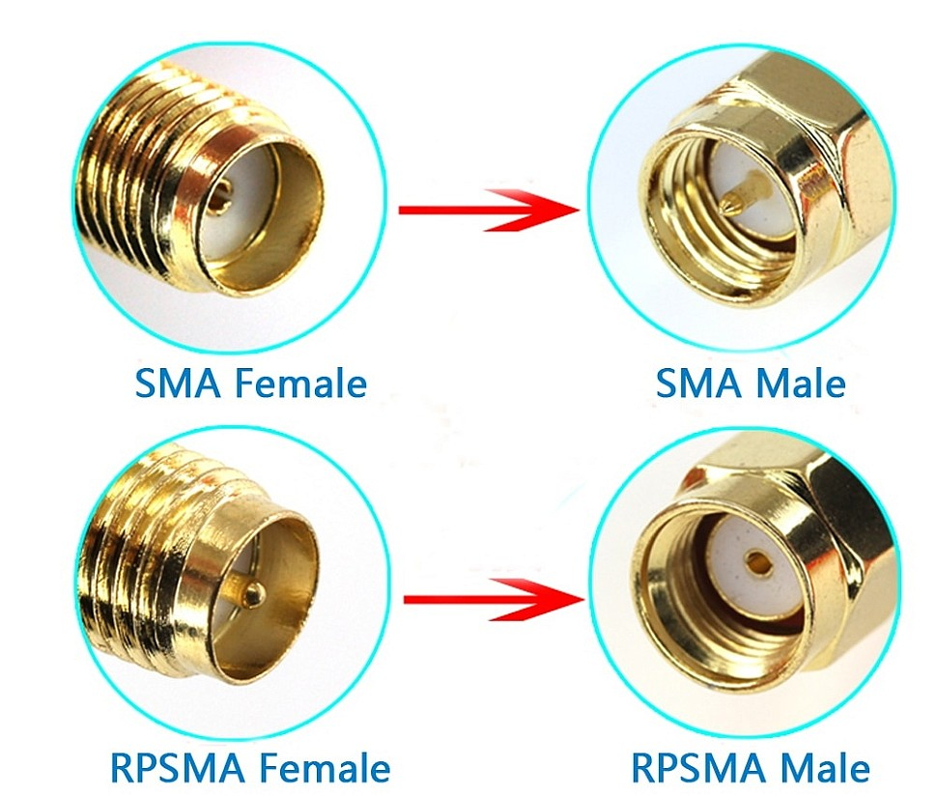
Под вопросом |  |  |  |  |  |  | 16 | Конденсатор 330nF |  |  |  | 0603F334Z500NT |  |  | jlcpcb.com/partdetail/521017-0603F334Z500NT/C507077 |  |  |  |  |  |  | 0.0133 |  |  |  | 0.0437
Точно нет |  |  |  |  |  |  | 17 | Кнопка включения |  |  |  | YTS1C0033BBG01 |  |  | jlcpcb.com/partdetail/Yiyuan-YTS1C0033BBG01/C5188566 |  |  |  |  |  |  | 0.0306 |  |  |  | 0.1005
 |  |  |  |  |  |  | 18 | Конденсатор выводной 1.5pF |  |  |  | 0201N1R5C250CT |  |  | jlcpcb.com/partdetail/Walsin_TechCorp-0201N1R5C250CT/C424820 |  |  |  |  |  |  | 0.0016 |  |  |  | 0.0053
 |  |  |  |  |  |  | 19 | Резистор 1к (х2) |  |  |  | WR20X1001FTL |  |  | jlcpcb.com/partdetail/Walsin_TechCorp-WR20X1001FTL/C335021 |  |  |  |  |  |  | 0.0173 |  |  |  | 0.0568
 |  |  |  |  |  |  | 20 | Стабилизатор напряжения на 5V |  |  |  | LM2940L-50-TN3-R |  |  | jlcpcb.com/partdetail/utc_unisonic_tech-LM2940L_50_TN3R/C85225 |  |  |  |  |  | нормальное входное напряжение (6V) | 0.299 |  |  |  | 0.9819
 |  |  |  |  |  |  | 21 | USB-C конненктор |  |  |  | MOLEX 202410 |  |  | jlcpcb.com/partdetail/Molex-2024100002/C586089
 |  |  |  |  |  |  | 22 | Конденсатор 22uF |  |  |  | C555367 |  |  | https://jlcpcb.com/partdetail/TaiyoYuden-LMK316B7226KLTR/C555367 |  |  |  |  |  |  | 2.46 |  |  |  | 8.0786
 |  |  |  |  |  |  |  |  |  |  |  |  |  |  |  |  |  |  |  |  |  |  |  | Итого |  | 12.7468
 |  |  |  |  |  |  |  |  |  |  |  | Новый конденсатор! |  |  | https://jlcpcb.com/partdetail/Yageo-CC0402BRNPO9BN1R5/C282238

 |  |  |  |  |  |  |  |  | Наименование комплектующего | Количество на одно изделие, шт | Цена за единицу комплектующего | Сумма, р
 |  |  |  | [ | 33 | ] | [33] | Разъём SMA-Female | Разъём SMA-Female | 1.0000 | 2.3398 | 2.3398
 |  |  |  | [ | 34 | ] | [34] | Резистор 100 Ом | Резистор 100 Ом | 1.0000 | 0.0893 | 0.0893
 |  |  |  | [ | 35 | ] | [35] | Резистор 150 Ом | Резистор 150 Ом | 2.0000 | 0.0631 | 0.1261
 |  |  |  | [ | 36 | ] | [36] | Резистор 1 кОм | Резистор 1 кОм | 2.0000 | 0.0568 | 0.1136 |  | [32] | [33]
 |  |  |  | [ | 37 | ] | [37] | Резистор 22 кОм | Резистор 22 кОм | 1.0000 | 0.0174 | 0.0174 |  | [33] | [34]
 |  |  |  | [ | 38 | ] | [38] | Потенциометр 1 кОм | Потенциометр 1 кОм | 2.0000 | 0.7583 | 1.5166 |  | [34] | [35]
 |  |  |  | [ | 39 | ] | [39] | Конденсатор 1.5 пФ | Конденсатор 1.5 пФ | 1.0000 | 0.0053 | 0.0053 |  | [35] | [36]
 |  |  |  | [ | 40 | ] | [40] | Конденсатор 100 пФ | Конденсатор 100 пФ | 1.0000 | 0.0456 | 0.0456 |  | [36] | [37]
 |  |  |  | [ | 41 | ] | [41] | Конденсатор 330 нФ | Конденсатор 330 нФ | 1.0000 | 0.0437 | 0.0437 |  | [37] | [38]
 |  |  |  | [ | 42 | ] | [42] | Конденсатор 10 нФ | Конденсатор 10 нФ | 1.0000 | 0.0647 | 0.0647 |  | [38] | [39]
 |  |  |  | [ | 43 | ] | [43] | Конденсатор 47 нФ | Конденсатор 47 нФ | 2.0000 | 0.0256 | 0.0512 |  | [39] | [40]
 |  |  |  | [ | 44 | ] | [44] | Конденсатор 100 нФ | Конденсатор 100 нФ | 3.0000 | 0.0391 | 0.1172 |  | [40] | [41]
 |  |  |  | [ | 45 | ] | [45] | Кнопка | Кнопка | 1.0000 | 0.1005 | 0.1005 |  | [41] | [42]
 |  |  |  | [ | 46 | ] | [46] | Транзистор MMBT2222A | Транзистор MMBT2222A | 3.0000 | 0.0371 | 0.1113 |  | [42] | [43]
 |  |  |  | [ | 47 | ] | [47] | Стабилизатор напряжения LM2940L | Стабилизатор напряжения LM2940L | 1.0000 | 0.9819 | 0.9819 |  | [43] | [44]
 |  |  |  | [ | 48 | ] | [48] | ГУН YSGM232508 | ГУН YSGM232508 | 1.0000 | 1.3100 | 1.3100 |  | [44] | [45]
 |  |  |  | [ | 49 | ] | [49] | Модуль XL6009 DC-DC повышающий | Модуль XL6009 DC-DC повышающий | 1.0000 | 4.0600 | 4.0600 |  | [45] | [46]
 |  |  |  | [ | 50 | ] | [50] | HX-2S-JH20, контроллер заряда/разряда | HX-2S-JH20, контроллер заряда/разряда | 1.0000 | 4.0000 | 4.0000 |  | [46] | [47]
 |  |  |  | [ | 51 | ] | [51] | Аккумулятор Kijo 18650 | Аккумулятор Kijo 18650 | 2.0000 | 11.7000 | 23.4000 |  | [47] | [48]
 |  |  |  | [ | 52 | ] | [52] | USB-C конненктор | USB-C конненктор | 1.0000 | 8.0786 | 8.0786 |  |  | [49]
 |  |  |  | [ | 53 | ] | [53] | Плата печатная двуслойная | Плата печатная двуслойная | 1.0000 | 16.0000 | 16.0000 |  |  | [50]
 |  |  |  |  |  |  |  |  |  |  |  |  |  |  | [51]
 |  |  |  |  |  |  |  |  |  |  |  | 62.5730 |  |  | [52]
 |  |  |  |  |  |  |  |  |  |  |  |  |  |  | [53]

 |  |  |  |  |  |  |  |  |  |  | 1 | 2.34 | 2.34
 |  |  |  |  |  |  |  |  |  |  | 1 | 0.09 | 0.09
 |  |  |  |  |  |  |  |  |  |  | 2 | 0.07 | 0.14
 |  |  |  |  |  |  |  |  |  |  | 2 | 0.06 | 0.12
 |  |  |  |  |  |  |  |  |  |  | 1 | 0.02 | 0.02
 |  |  |  |  |  |  |  |  |  |  | 2 | 0.76 | 1.52
 |  |  |  |  |  |  |  |  |  |  | 1 | 0.005 | 0.005
 |  |  |  |  |  |  |  |  |  |  | 1 | 0.05 | 0.05
 |  |  |  |  |  |  |  |  |  |  | 1 | 0.05 | 0.05
 |  |  |  |  |  |  |  |  |  |  | 1 | 0.07 | 0.07
 |  |  |  |  |  |  |  |  |  |  | 2 | 0.03 | 0.06
 |  |  |  |  |  |  |  |  |  |  | 3 | 0.04 | 0.12
 |  |  |  |  |  |  |  | 8.87 | 105.88 |  | 1 | 0.11 | 0.11
 |  |  |  |  |  |  |  | 59.88 | 21.176 |  | 3 | 0.04 | 0.12
 |  |  |  |  |  |  |  | 37.13 | 127.056 |  | 1 | 0.99 | 0.99
 |  |  |  |  |  |  |  |  |  |  | 1 | 1.31 | 1.31
 |  |  |  |  |  |  |  |  |  |  | 1 | 4.06 | 4.06
 |  |  |  |  |  |  |  |  |  |  | 1 | 4 | 4
 |  |  |  |  |  |  |  | 9319.2 |  |  | 2 | 11.7 | 23.4 |  |  |  |  |  | 10 nf | https://jlcpcb.com/partdetail/58143-0603B103K500NT/C57112
 |  |  |  |  |  |  |  |  |  |  | 1 | 8.08 | 8.08 |  |  | 0.154 | 22.7 | 3.5 | 47 nf | https://jlcpcb.com/partdetail/54150-CL21B473KBCNNNC/C53134
 |  |  |  |  |  |  |  |  |  |  | 1 | 3.2 | 3.2 |  |  | 0.8 | 0.65 | 0.52 | 1kOm | https://jlcpcb.com/partdetail/4817-1206W4F1001T5E/C4410
 |  |  |  |  |  |  |  |  |  |  |  |  | 49.855 |  |  | 1 | 2.33 | 2.33
 |  |  |  |  |  |  |  |  |  |  |  |  |  |  |  | 4 | 0.26 | 1.04
 |  |  |  |  |  |  |  |  |  |  |  |  |  |  |  |  |  | 7.39

